상품제안서
실버라이프 튼튼한 접이식 높이조절 베이직 노인 지팡이 | 상품코드: F28624

 |  |  |  |  |  |  | 02-412-0044 | www.easy1.co.kr
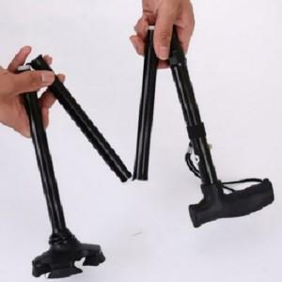

【상세/제작정보】 | 기본수량 미만 인쇄시 비용 추가.

【인쇄/포장옵션】 | 실크 / 포장지포장

【공급단가】 | 수량 | 50~ | 100~ | 500~ | 1,000~ | 2,000~
*VAT별도 | 단가 | 11,400원 | 11,210원 | 10,920원 | 10,730원 | 10,450원

【상품 URL】 | https://easy1.co.kr:443/src/goods_detail.php?gdno=28624

